メニュー・提供範囲
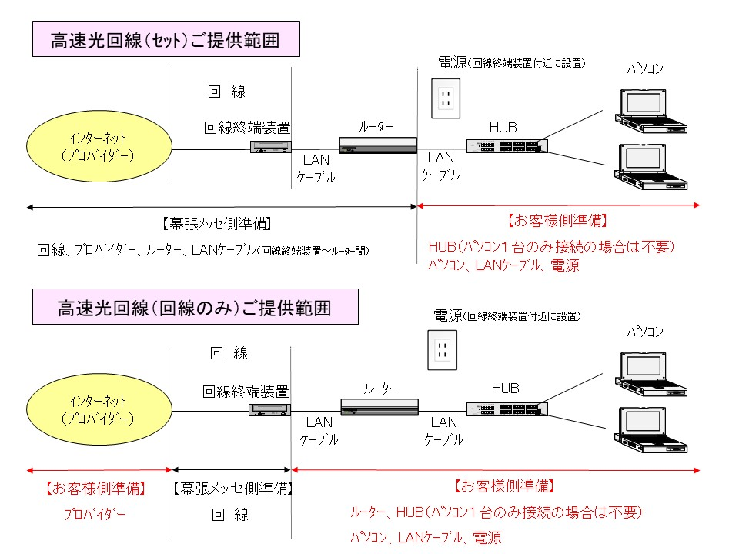
幕張メッセ 通信回線担当メニュー 一覧表 |  |  | 2021.2.25 通信回線担当
区分 | 種別 | 金額 （税抜き） | 記 事
セット | プラン１ 「ハイスピードタイプ」 | ¥80,000 | ・回線、プロバイダ、ルータを含みます。 ・HUB等はお客様にてご用意ください。
 | プラン２ 「ギガラインタイプ」 | ¥100,000
回線のみ | プラン１ 「ハイスピードタイプ」 | ¥70,000 | ・ONUまでのご提供となります。 ・プロバイダ、ルータ、HUB等は お客様にてご用意ください。
 | プラン２ 「ギガラインタイプ」 | ¥90,000
プロバイダ 等 | 動的ＩＰ | ¥5,000
 | 固定ＩＰ－１ | ¥30,000
 | 固定ＩＰ－８ | ¥50,000
オプション （貸出 等） | ルータ | ¥5,000 | ・ルータ設定はお客様実施となります。
回線のみ | プラン３ 「ビジネスタイプ」 | ¥140,000 | ・ＯＮＵまでのご提供となります。 ・プロバイダ、ルータ、HUB等は お客様にてご用意ください。
 | 回線＋動的ＩＰ | ¥180,000 | ・ＯＮＵまでのご提供となります。 ・ルータ（貸出あり）、HUB等は、 お客様にてご用意ください。 ・プロバイダ情報を、ご提供いたします。
 | 回線＋固定ＩＰ－１ | ¥220,000
 | 回線＋固定ＩＰ－８ | ¥240,000
オプション （貸出 等） | ビジネスタイプ用 プロバイダ（動的ＩＰ） | ¥40,000 | ・上記、各メニューの内訳です。
 | ビジネスタイプ用 プロバイダ（固定１ＩＰ） | ¥80,000
 | ビジネスタイプ用 プロバイダ（固定８ＩＰ） | ¥100,000
 | ルータ（機種は、要相談） | ¥5,000 | ・ルータ設定はお客様実施となります。

ご注意事項
※ 本サービスは、NTT社のフレッツ光ネクスト回線をご提供しております。
速度等につきましては下記のとおりですが、ベストエフォート型サービスであり通信速度や通信品質を
保証するものではありません。
⇒ハイスピードタイプ 送信最大１００Ｍｂｐｓ。 受信最大２00Ｍｂｐｓ（NTT ホームページから抜粋）
基本セッション数：1セッション 接続可能台数：PC5台程度（目安）

⇒ギガラインタイプ 送受信 最大概ね１Ｇｂｐｓ （ 同上 ）
最大概ね1Gbpsのサービス
基本セッション数：２セッション 接続可能台数：PC10台程度（目安）

⇒ビジネスタイプ 送受信 最大概ね１Ｇｂｐｓ （ 同上 ）
最大概ね1G(ギガ)bpsの高スループットサービス ※スループット＝単位時間辺りの処理量
基本セッション数：２セッション 接続可能台数：PC10台以上（目安）
（最大通信速度は技術規格上の最大値です。実際の通信速度はお客様のご利用環境（端末機器の仕様等） や回線の混雑状況等により、大幅に低下する場合があります）
※ その他、ＩＰｖ６ ＩＰｏＥ等につきましては別途、ご相談となります。
お申込み期限確定がご利用開始日より1ヵ月以上前等、いろいろご制約条件があります。
※ 端末を複数台接続の場合、ＨＵＢ等の分岐機器及び無線ＬＡＮ等はお客様各自でご用意ください。
また、設置・設定についても、お客様の責任において実施願います。

※ なお、詳細につきましては各回線種別ごとに開通申し込み様式がありますのでご参照ください。

 |  |  | （2021.2.25）

プラン1（ハイスピード）
プラン１「 ハイスピードタイプ」申込書
申 込 み 先 ： 株式会社 幕張 メッセ
通信回線担当 ： 内田・大塚・岡田
TE L： 043-296-0493
FAX： 043-296-0492
E-mail：messe-kaisen@bz01.plala.or.jp

お申込 年月日 ： |  |  |  | 年 |  | 月 |  | 日

イ ベ ン ト 名
開催期間 |  | 月 | 日 | ～ |  | 月 |  | 日 | 回線利用期間 |  |  |  | 月 | 日 | 時 | ～ | 月 | 日 | 時
［１］お申込者名

会 社 名 |  |  |  |  |  |  |  |  |  |  |  |  |  | 設置場所 （小間番号）

 |  |  |  |  |  |  |  |  |  |  |  |  |  | フ リ ガ ナ
所 属 部 署 |  |  |  |  |  |  |  |  |  |  |  |  |  | 担当者名
住 所 |  | 〒

方角をご記入ください
ＴＥＬ |  |  |  |  | ＦＡＸ |  |  |  |  |  |  | Ｅ-mail
［２］ご請求先名 ※ご請求先がお申込者名と異なる場合のみ、下記にご記入ください。同じ場合は不要です。

ご請求先名
所 属 部 署 |  |  |  |  |  |  |  |  |  |  |  |  |  | フ リ ガ ナ
 |  |  |  |  |  |  |  |  |  |  |  |  |  | 担当者名
住 所 |  | 〒

方角をご記入ください
ＴＥＬ |  |  |  |  | ＦＡＸ |  |  |  |  |  |  | Ｅ-mail
［３］お申込数量及び金額（税抜価格）

コ ー ス |  | 単 価 |  | 数 量 |  |  | 合 計 金 額 |  |  |  | 備 考
セ ッ ト |  | ８０，０００ |  |  |  | 本 | 0 |  |  | 円 | 回線､プロバイダ、ル－タを含む。（ＨＵＢ等はお客様用意）
回 線 の み |  | ７０，０００ |  |  |  | 本 | 0 |  |  | 円 | プロバイダ、ル－タ、ＨＵＢ等はお客様側でご用意願います。
プロバイダ | 動的ＩＰ | ５，０００ |  |  |  | 個 | 0 |  |  | 円
 | 固定ＩＰ-１ | ３０，０００ |  |  |  | 個 | 0 |  |  | 円
 | 固定ＩＰ-８ | ５０，０００ |  |  |  | 個 | 0 |  |  | 円
ル ー タ |  | ５，０００ |  |  |  | 個 | 0 |  |  | 円

★全て有線LANでのご提供となります
※ お申込み期限は、ご利用開始日より2週間前(10営業日以上)とさせて頂きます。締切りを過ぎてのお申込みは
お客様のご希望に添うことができない場合がございますので、ご了承願います。
※ 上記の料金は、１会期（1ヶ月以内）のご利用料金です。
※ お申込み頂く際には、必ず回線の設置位置を記したブース平面図を添付して下さい。
※ 本サービス（フレッツ光ネクストファミリー・ハイスピードタイプ）は、受信最大２００Ｍｂｐｓのベストエフォート型サービスで
あり、通信速度や通信品質を保証するものではありません。現場での通信速度は利用状況などにより異なります。
※ 外部との通信において通信業者の不具合に起因する場合は、当方には一切責任がないものとしますので
ご了承下さい。
※ ［セット］に含まれるプロバイダは［動的ＩＰ］です。
尚、固定ＩＰをご希望のお客様は［回線のみ］＋［固定IP-１ｏｒ８］＋［ルータ（必要な方）］でお申込み下さい。
※ 端末を複数台接続の場合、ＨＵＢ等の分岐機器及び無線ＬＡＮ等はお客様各自でご用意ください。
また、設置・設定についてもお客様の責任において実施願います。
 |  |  |  |  |  |  |  |  |  |  |  |  |  |  | 幕張メッセ（２０２１．２．２５版）

プラン2（ギガライン）
プラン２ 「ギガラインタイプ」申込書
申 込 み 先 ： 株式会社 幕張 メッセ
通信回線担当 ：内田・大塚・内田 TE L： 043-296-0493
FAX： 043-296-0492
E-mail：messe-kaisen@bz01.plala.or.jp

お申込 年月日 ： |  |  |  | 年 |  | 月 |  | 日

イ ベ ン ト 名
開催期間 |  | 月 | 日 | ～ |  | 月 |  | 日 | 回線利用期間 |  |  |  | 月 | 日 | 時 | ～ | 月 | 日 | 時
［１］お申込者名
会 社 名 |  |  |  |  |  |  |  |  |  |  |  |  |  | 設置場所 （小間番号）

 |  |  |  |  |  |  |  |  |  |  |  |  |  | フ リ ガ ナ
所 属 部 署 |  |  |  |  |  |  |  |  |  |  |  |  |  | 担当者名
住 所 |  | 〒

方角をご記入ください
ＴＥＬ |  |  |  |  | ＦＡＸ |  |  |  |  |  |  | Ｅ-mail
［２］ご請求先名 ※ご請求先がお申込者名と異なる場合のみ、下記にご記入ください。同じ場合は不要です。
ご請求先名
所 属 部 署 |  |  |  |  |  |  |  |  |  |  |  |  |  | フ リ ガ ナ
 |  |  |  |  |  |  |  |  |  |  |  |  |  | 担当者名
住 所 |  | 〒

方角をご記入ください
ＴＥＬ |  |  |  |  | ＦＡＸ |  |  |  |  |  |  | Ｅ-mail
［３］お申込数量及び金額（税抜価格）
コ ー ス |  | 単 価 |  | 数 量 |  |  | 合 計 金 額 |  |  |  | 備 考
セ ッ ト |  | １００，０００ |  |  |  | 本 | 0 |  |  | 円 | 回線､プロバイダ、ル－タを含む。（ＨＵＢ等はお客様用意）
回 線 の み |  | ９０，０００ |  |  |  | 本 | 0 |  |  | 円 | プロバイダ、ル－タ、ＨＵＢ等はお客様側でご用意願います。
プロバイダ | 動的ＩＰ | ５，０００ |  |  |  | 個 | 0 |  |  | 円
 | 固定ＩＰ-１ | ３０，０００ |  |  |  | 個 | 0 |  |  | 円
 | 固定ＩＰ-８ | ５０，０００ |  |  |  | 個 | 0 |  |  | 円
ル ー タ |  | ５，０００ |  |  |  | 個 | 0 |  |  | 円
★全て有線LANでのご提供となります

※ お申込み期限は、ご利用開始日より2週間前(10営業日以上)とさせて頂きます。締切りを過ぎてのお申込みは
お客様のご希望に添うことができない場合がございますので、ご了承願います。
※ 上記の料金は、１会期（1ヶ月以内）のご利用料金です。
※ お申込み頂く際には、必ず回線の設置位置を記したブース平面図を添付して下さい。
※ 本サービス（フレッツ光ネクストギガタイプ）は、最大１Ｇｂｐｓのベストエフォート型サービスであり
通信速度や通信品質を保証するものではありません。現場での通信速度は、利用状況などにより異なります。
※ 外部との通信において通信業者の不具合に起因する場合は、当方には一切責任がないものとしますので
ご了承下さい。
※ ［セット］に含まれるプロバイダは、［動的ＩＰ］です。
尚、固定ＩＰをご希望のお客様は［回線のみ］＋［固定IP-１ｏｒ８］＋［ルータ（必要な方）］でお申込み下さい。
※ 端末を複数台接続の場合、ＨＵＢ等の分岐機器及び無線ＬＡＮ等はお客様各自でご用意ください。
また、設置・設定についてもお客様の責任において実施願います。
 |  |  |  |  |  |  |  |  |  |  |  |  |  |  | 幕張メッセ（２０２１．２．２５版）

プラン3（ビジネス）
プラン３ 「ビジネスタイプ」申込書
申 込 み 先 ： 株式会社 幕張 メッセ
通信回線担当 ：内田・大塚・岡田
TEL： 043-296-0493
FAX： 043-296-0492
E-mail：messe-kaisen@bz01.plala.or.jp

お申込 年月日 ： |  |  |  | 年 |  | 月 |  | 日

イ ベ ン ト 名
開催期間 |  | 月 | 日 | ～ |  | 月 |  | 日 | 回線利用期間 |  |  |  |  | 月 | 日 |  | 時 | ～ | 月 | 日 | 時
［１］お申込者名

会 社 名 |  |  |  |  |  |  |  |  |  |  |  |  |  |  | 設置場所 （小間番号）

 |  |  |  |  |  |  |  |  |  |  |  |  |  |  | フ リ ガ ナ
所 属 部 署 |  |  |  |  |  |  |  |  |  |  |  |  |  |  | 担当者名
住 所 |  | 〒

方角をご記入ください
ＴＥＬ |  |  |  |  | ＦＡＸ |  |  |  |  |  |  |  | Ｅ-mail
［２］ご請求先名 ※ご請求先がお申込者名と異なる場合のみ、下記にご記入ください。同じ場合は不要です。

ご請求先名
所 属 部 署 |  |  |  |  |  |  |  |  |  |  |  |  |  |  | フ リ ガ ナ
 |  |  |  |  |  |  |  |  |  |  |  |  |  |  | 担当者名
住 所 |  | 〒

方角をご記入ください
ＴＥＬ |  |  |  |  | ＦＡＸ |  |  |  |  |  |  |  | Ｅ-mail
［３］お申込数量及び金額（税抜価格）

回 線 種 別 |  |  |  |  |  |  | 単 価（税別） |  |  | 数 量 |  | 備 考
ビジネスタイプ（回線のみ） |  |  |  |  |  |  | 140,000 |  | 円 |  | 本 | ONUまでのご提供 （プロバイダ、ル－タ、ＨＵＢ等はお客様ご用意）
ビジネスタイプ（回線＋動的ＩＰ） |  |  |  |  |  |  | 180,000 |  | 円 |  | 本 | ONUまでのご提供 （ル－タ（貸出あり）、ＨＵＢ等はお客様ご用意） （プロバイダ情報をご提供いたします）
ビジネスタイプ（回線＋固定1IP） |  |  |  |  |  |  | 220,000 |  | 円 |  | 本
ビジネスタイプ（回線＋固定8IP） |  |  |  |  |  |  | 240,000 |  | 円 |  | 本
オプション | ビジネスタイプ用プロバイダ（動的ＩＰ） |  |  |  |  |  | 40,000 |  | 円 |  | 個 | 上記、各メニューの内訳です。
 | ビジネスタイプ用プロバイダ（固定 １ＩＰ） |  |  |  |  |  | 80,000 |  | 円 |  | 個
 | ビジネスタイプ用プロバイダ（固定 ８ＩＰ） |  |  |  |  |  | 100,000 |  | 円 |  | 個
 | ルータ（機種は要相談） |  |  |  |  |  | 5,000 |  | 円 |  | 個 | 個別貸出メニュー（ルータ設定はお客様実施）
★全て有線LANでのご提供となります
※ 回線種別はＮＴＴ社 フレッツ光ネクストビジネスタイプでのご提供となります。
 | 最大概ね１Ｇ（ギガ）ｂｐｓ（※１）の高スループットサービスで、企業等、法人のお客様向けの インターネットサービスです。 （※１） 但し、最大通信速度は技術規格上の最大値であり、実使用速度を示すものではありません。 インターネットご利用時の速度は、ご利用環境（端末機器の仕様等）や回線の混雑状況等により 大幅に低下する場合があります。
※ 上記の料金は、１会期（1ヶ月以内）のご利用料金です。
※ お申し込み期限（ビジネスタイプ 関連）は、ご利用日の1ヶ月前とさせていただきます。
締切りを過ぎてのお申し込みは、お客様のご希望に添うことができない場合もございますのでご了承願います。
※ お申込み頂く際には、必ず回線の設置位置を記したブース平面図を添付して下さい。
※ 外部との通信において通信業者の不具合に起因する場合は、当方には一切責任がないものとしますので
ご了承下さい。
※ ＨＵＢ等の分岐機器及び無線ＬＡＮ等は、お客様各自でご用意ください。
また、設置・設定についてもお客様側の責任において実施願います。
 |  |  |  |  |  |  |  |  |  |  |  |  |  |  |  | 幕張メッセ（２０２１．２．２５版）

